Página1
Daniel Salgado Magalhães
821429 | Probabilidade | Jogar | Aparência |  |  | Temperatura |  |  | Umidade |  | Ventando
Lista 3 |  |  | Sol | Nublado | Chuva | Quente | Agradável | Frio | Alta | Normal | Sim | Não
 | Sim | 0.64285714286 | 0.22222222222 | 0.44444444444 | 0.33333333333 | 0.22222222222 | 0.44444444444 | 0.33333333333 | 0.33333333333 | 0.66666666667 | 0.33333333333 | 0.66666666667
 | Não | 0.35714285714 | 0.6 | 0/5 | 0.4 | 0.4 | 0.4 | 0.2 | 0.8 | 0.2 | 0.6 | 0.4
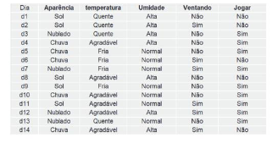
 |  |  |  |  |  |  |  |  | Cálculo de Jogar: |  | 0.015873015873 |  | Probabilidade de Jogar: | 82.24%
 |  |  |  |  |  |  |  |  | Cálculo de Não jogar: |  | 0.0034285714286 |  | Probabilidade de Não Jogar: | 17.76%
 |  |  |  |  |  |  |  |  | Soma: |  | 0.019301587302

